Diagrama
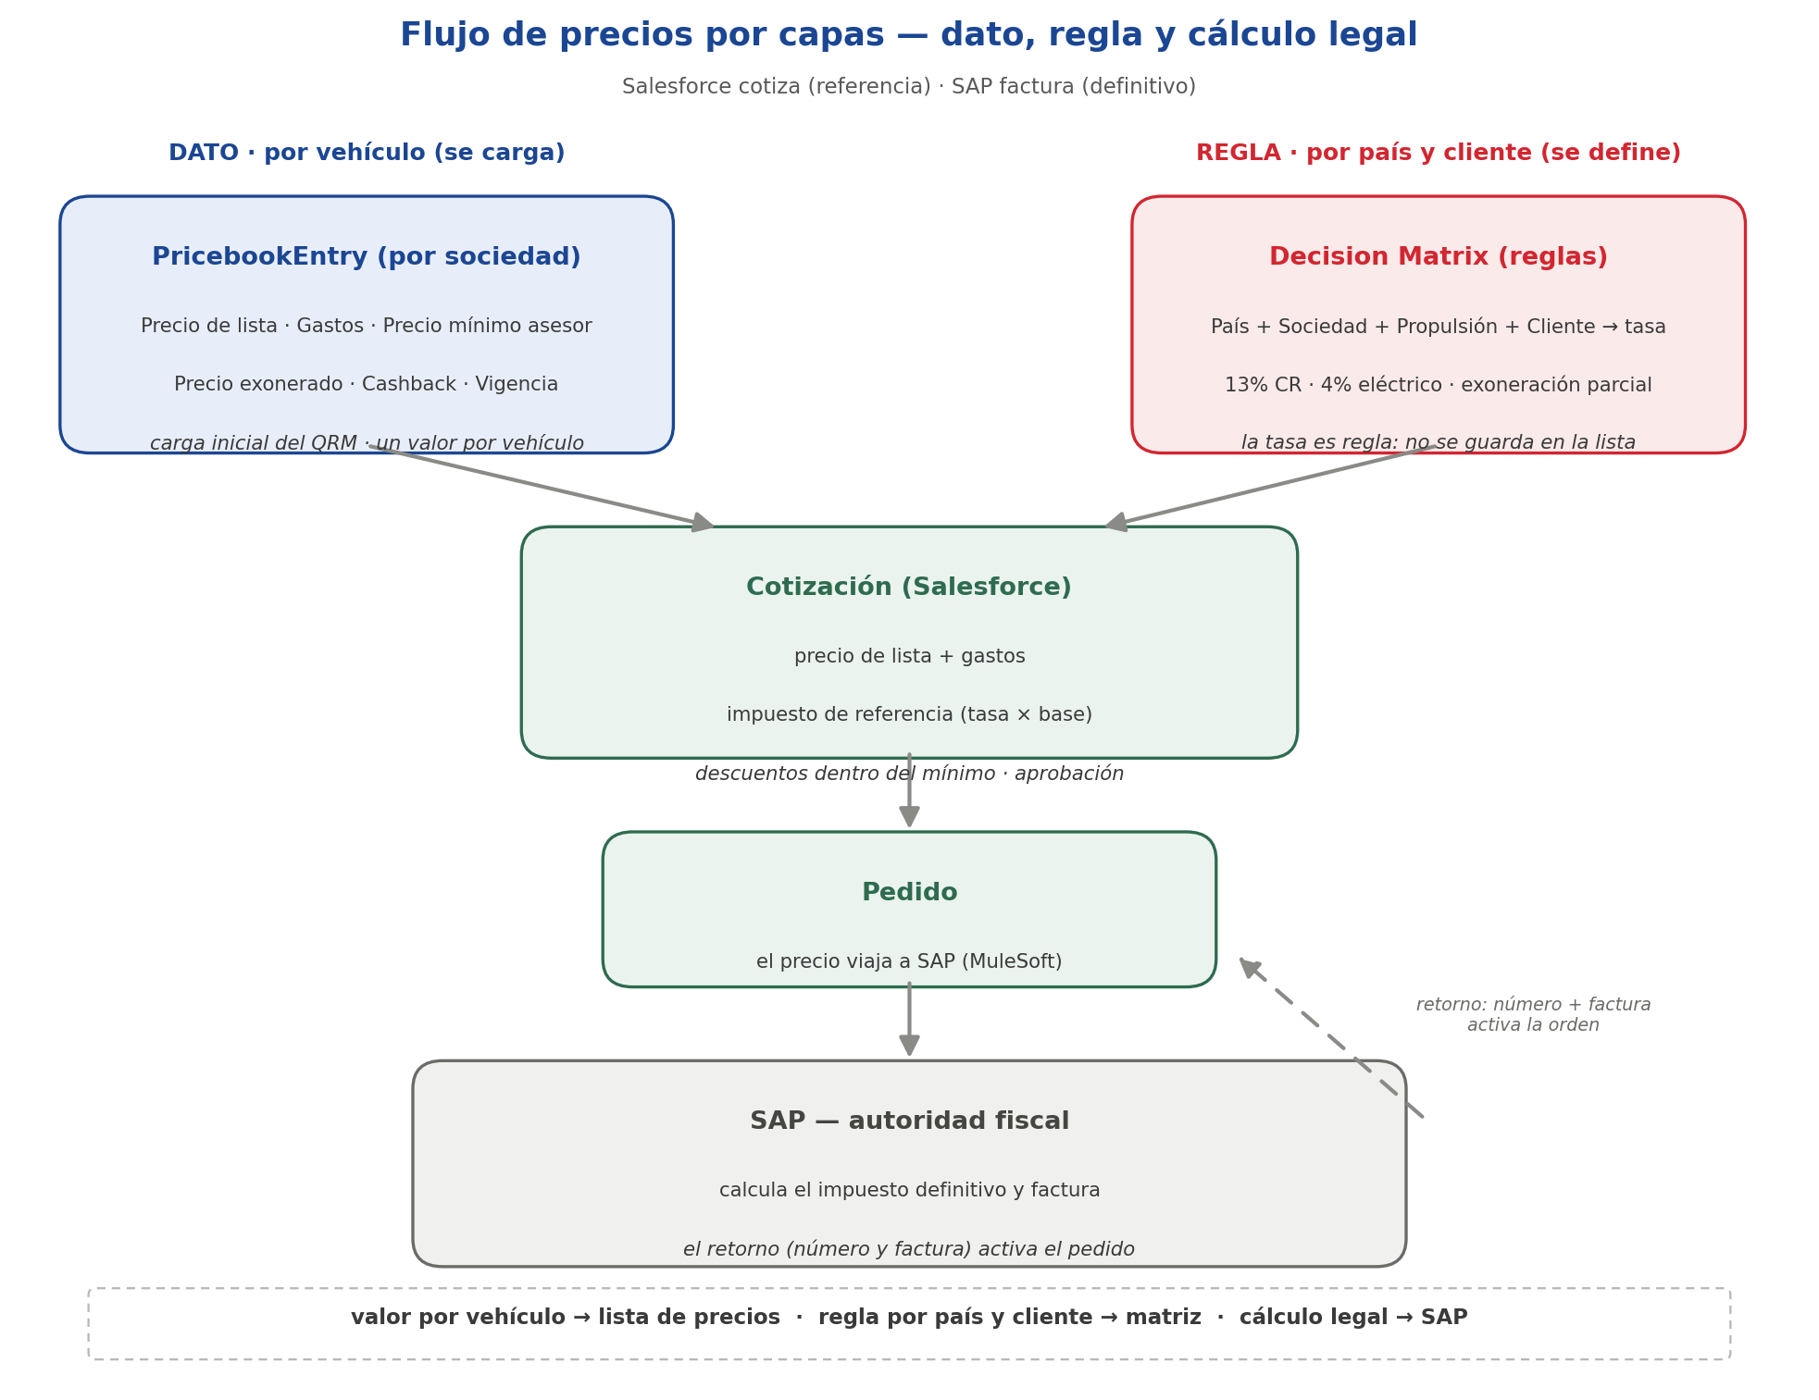
Flujo de precios — el mapa de la sesión

